ESTORNO DE CARTÃO
são três classificações: TI, Manutenção,Almoxarifado
 |  | PROCEDIMENTO OPERACIONAL PADRÃO |  |  |  |  | Controle: |  | TP-001
 |  |  |  |  |  |  | Tempo de Cíclo: |  | 5 minutos
Atividade: |  | Como abrir chamados |  |  |  |  | Periocidade |  | Segunda á Segunda
Setor: |  | Frente de caixa
Responsável : |  | Fiscais de caixa
Criado em: |  | 2026-05-27 |  | Revisado: | Débora Ribeiro | Número da Revisão: |  |  | 0
MATERIAIS NECESSÁRIOS DE ENTRADA
1 | Computador com acesso á internet |  |  |  | 4
2 |  |  |  |  | 5
PASSO A PASSO
Para abrir chamado ,entrar no site do colaborador,clique em Chamados Acelerato e entrar com login e senha.
Do lado esquerdo da tela clique no icone "telefone".
Clique em +Novo chamado.
1 |  |  |  | 2 |  |  |  | 3

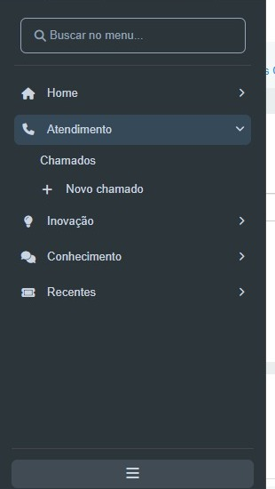
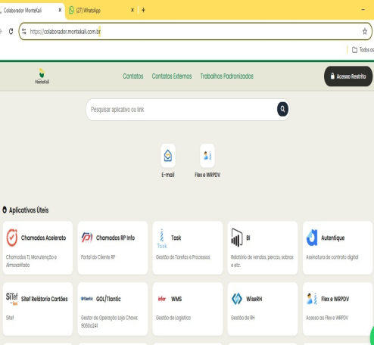
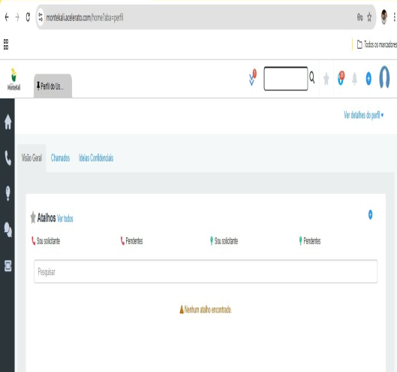

Na página de abertura do chamado, ir clicando e preenchendo todos os campos .
Em seguida ,descrever o chamado de forma detalhada anexar fotos e logo abaixo para encaminhar clique em "Salvar".
Chamado aberto, acompanhar pelo número do ticket.
4 |  |  |  | 5 |  |  |  | 6

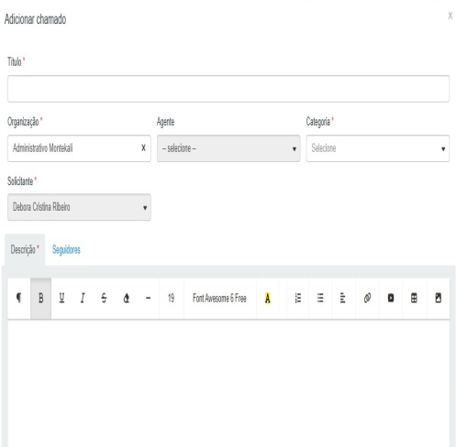
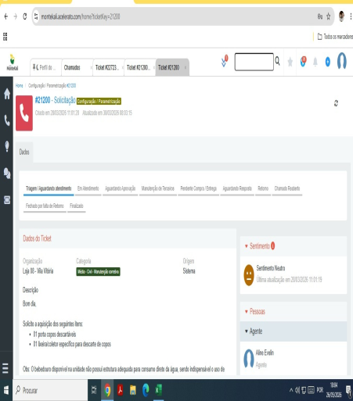
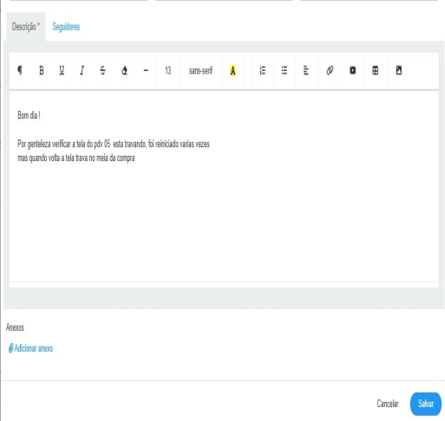

RESULTADO ESPERADO (SAÍDAS)
1 | Chamado aberto para solucionar os problemas
2
APROVAÇÃO
Responsável |  |  | Líder |  |  |  | SIM

